1 Thread
Número de Threads | 1

 | Não Paralelo | Paralelo
Execução 1 | 0.103731 | 0.103721 | SPEEDUP | 1.234502222 | (Tempo Serial / Tempo Paralelo)
Execução 2 | 0.198505 | 0.148391
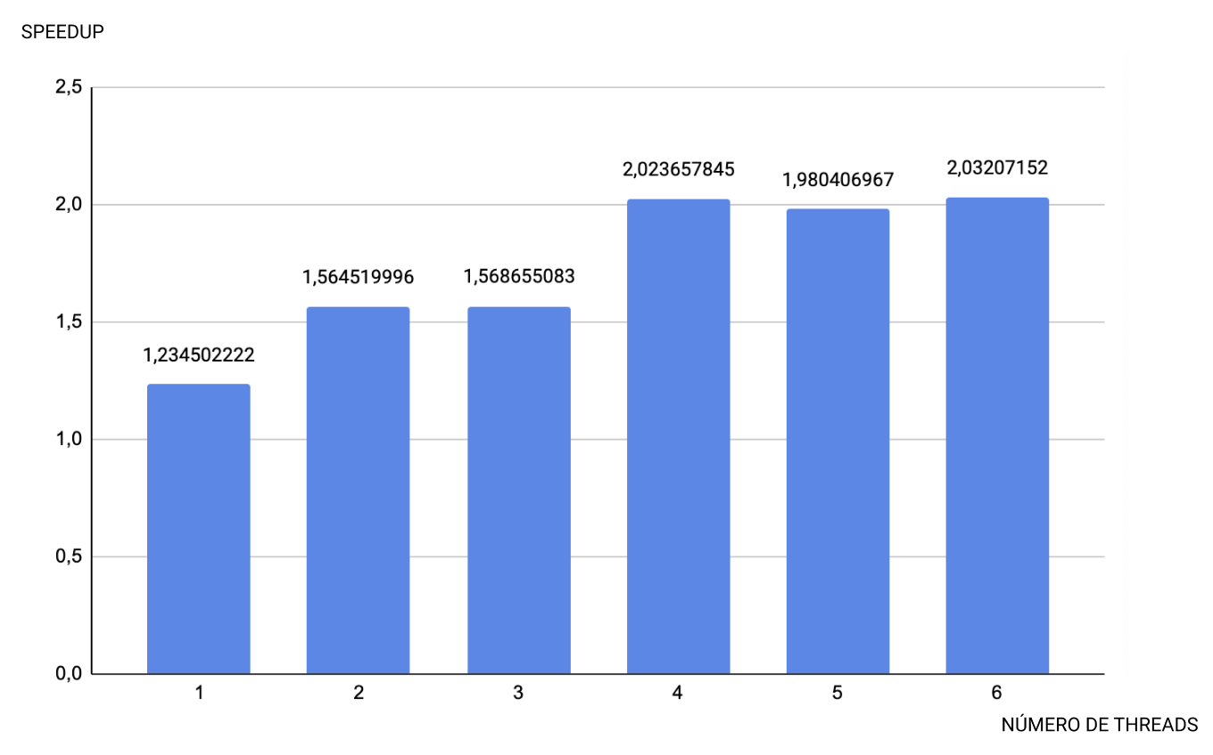
Execução 3 | 0.192492 | 0.148639
MÉDIA | 0.164909 | 0.133584

1ª Execução

2ª Execução

3ª Execução

